Timer0
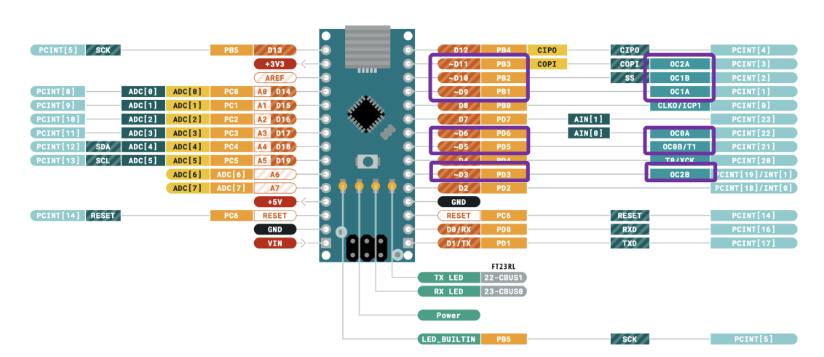
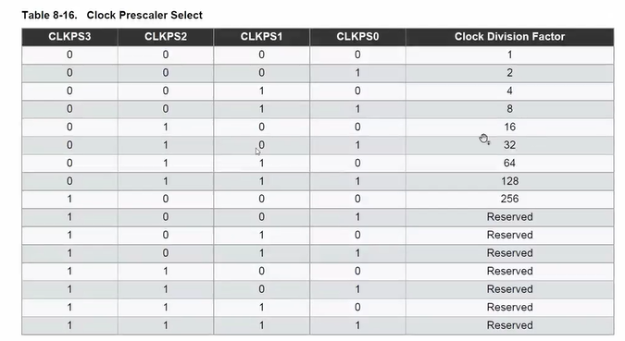
PROYECTO RELOJ

 | Obetivos:
 | 1. Se desea multiplexar los display cada 0.05s para que el usuario perciba todos encendidos

Se realizaran pulsos de 10 ms, al sumar 50 de ellos se alcanzará el medio segundo y a los 100 el segundo.
TIMER0 | 8 | bits |  | t deseado | 0.005 | s
f clk | 16000000 | Hz |  | CLKPS2 | CLKPS1 | CLKPS0
Prescaler | 16 |  | Codigo | 1 | 0 | 0
I/O f clk | 1000000 | Hz |  | CS02 | CS01 | CS00
I/O Prescaler | 1024 |  | Codigo | 1 | 0 | 1
Delay deseado | 0.005 | s

Nueva freq | 976.56 | Hz
Ticks | 0.0010240 | s
t max | 0.2621440 | s | (255 CICLOS)
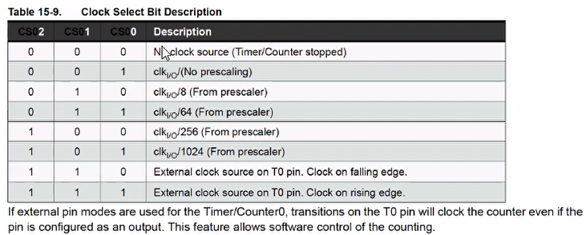
Prescaler minimo

OCROA | 4.883 | CTC
TNCT0 | 251.117 | NORMAL

PWM T0
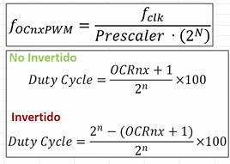
PROYECTO RELOJ

 | Obetivos:

Se realizaran pulsos de 10 ms, al sumar 50 de ellos se alcanzará el medio segundo y a los 100 el segundo.
TIMER0 | 8 | bits |  | t deseado | 0.005 | s
f clk | 16000000 | Hz |  | CLKPS2 | CLKPS1 | CLKPS0
Prescaler | 16 |  | Codigo | 1 | 0 | 0
I/O f clk | 1000000 | Hz |  | CS02 | CS01 | CS00
I/O Prescaler | 64 |  | Codigo | 1 | 0 | 1
Duty Cycle deseado | 25%
Periodo PWM deseado | 0.02 | s

Frecuencia Timer | 15625.00 | Hz
Ticks | 0.0000640 | s
PWM Periodo | 0.0163840 | s | (255 CICLOS)
Frecuencia PWM | 61.03515625 | Hz

OCRnx | 64.000 | No inv
OCRnx | 191.000 | Inv

Duty Cycle (no inv)
Duty Cycle (inv)

PWM T1
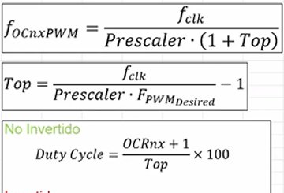
PROYECTO RELOJ

 | Obetivos:

Se realizaran pulsos de 10 ms, al sumar 50 de ellos se alcanzará el medio segundo y a los 100 el segundo.
TIMER0 | 16 | bits |  | t deseado | 0.005 | s
f clk | 16000000 | Hz |  | CLKPS2 | CLKPS1 | CLKPS0
Prescaler | 16 |  | Codigo | 1 | 0 | 0
I/O f clk | 1000000 | Hz |  | CS02 | CS01 | CS00
Prescaler | 8 |  | Codigo | 1 | 0 | 1
Duty Cycle deseado | 1%
Periodo PWM deseado | 0.02 | s |  |  | min ms | max ms
f PWM deseada | 50 | Hz |  | Servo | 0.0005 | 0.0025
 |  |  |  |  | OCR1x | grados | V potenciom
Frecuencia Timer | 50.00 | Hz |  | OCR1x min | 62.475 | 0 | 0
Ticks | 0.0200000 | s |  | OCR1x max | 312.375 | 180 | 1023
PWM Periodo | 1310.7200000 | s
Frecuencia PWM | 0.00076293945312 | Hz |  | OCR1x = 0.2444(ADC)+62.475

OCR1x | 23.990 | No inv | N.A. | ADC = (OCR1x - 62.475)/0.2444
OCR1x | 65512.010 | Inv | N.A.

Top (ICR1) | 2499.000

Pinout
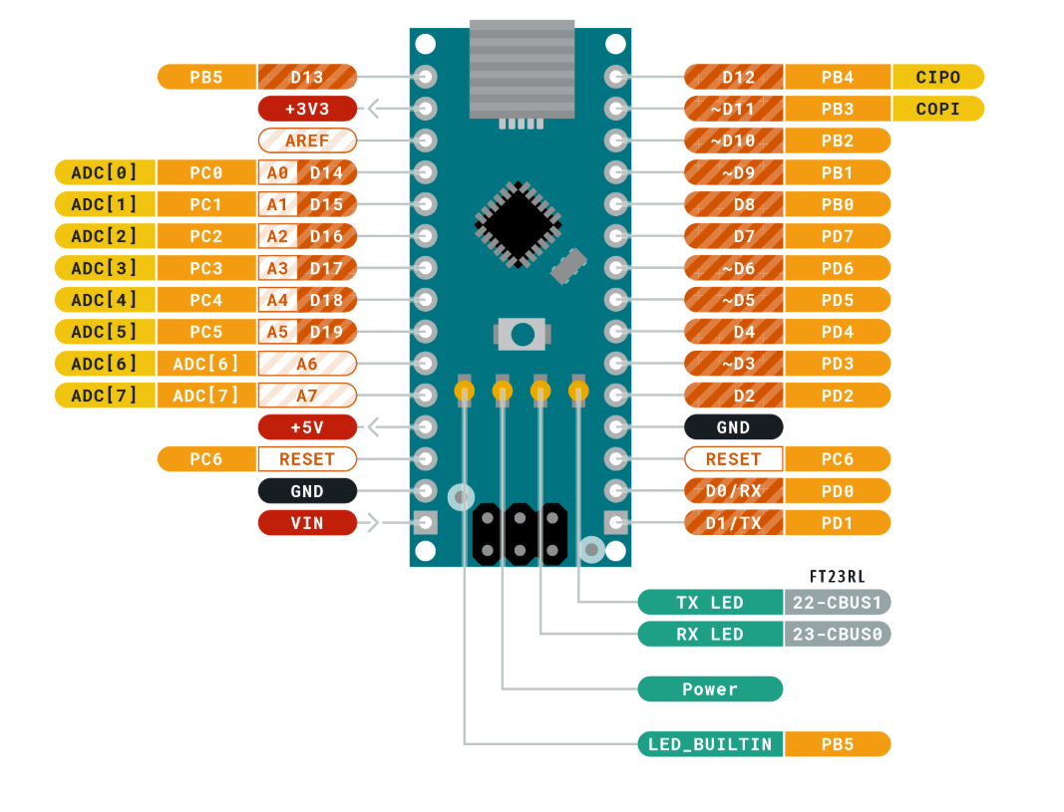
PROYECTINNHO

Configuración de Puertos

DISPLAYS
 | PUERTO A USAR | PORTD

COMPONENTE | PORT PIN | I/O | CONFIGURACION
Bit 0(led) | PD0 | OUT | LOW
Bit 1(led) | PD1 | OUT | LOW
Bit 2(led) | PD2 | OUT | LOW
Bit 3(led) | PD3 | OUT | LOW
Bit 4(led) | PD4 | OUT | LOW
Bit 5(led) | PD5 | OUT | LOW
Bit 6(led) | PD6 | OUT | LOW
Bit 7(leds 0.5s?) | PD7 | OUT | LOW

Entrada/Salida | DDRD | 0b11111111 | 0xFF
Configuracion | PORTD | 0b00000000 | 0x00

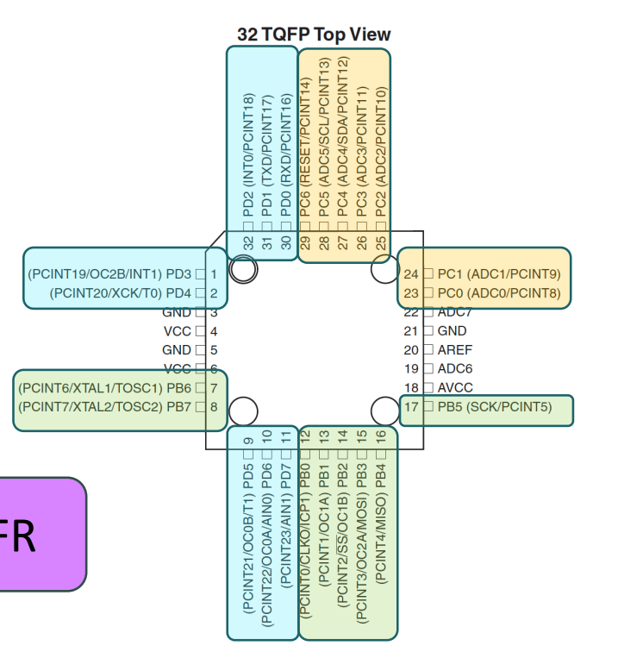
INDICADOR MODO / BASES DE NPNs
 | PUERTO A USAR | PORTC

COMPONENTE | PORT PIN | I/O | CONFIGURACION
Bit 0(led1) | PC0 | OUT | LOW
Bit 1(led2) | PC1 | OUT | LOW
Bit 2(NPN1) | PC2 | OUT | LOW
Bit 3(NPN2) | PC3 | OUT | LOW
Bit 4(NPN3) | PC4 | OUT | LOW
Bit 5(NPN4) | PC5 | OUT | LOW

Entrada/Salida | DDRC | 0b11111111 | 0xFF
Configuracion | PORTC | 0b00000000 | 0x00

BOTONES y BUZZER
 | PUERTO A USAR | PORTB

COMPONENTE | PORT PIN | I/O | CONFIGURACION
Bit 0(boton) | PB0 | IN | PULL UP | PCINT0
Bit 1(boton) | PB1 | IN | PULL UP | PCINT1
Bit 2(boton) | PB2 | IN | PULL UP | PCINT2
Bit 3(led3) | PB3 | OUT | LOW
Bit 4 (led4) | PB4 | OUT | PULL UP
Bit 5(buzzer) | PB5 | OUT | LOW

Entrada/Salida | DDRB | 0b11111111 | 0xFF
Configuracion | PORTB | 0b00000000 | 0x00

